Hoja1
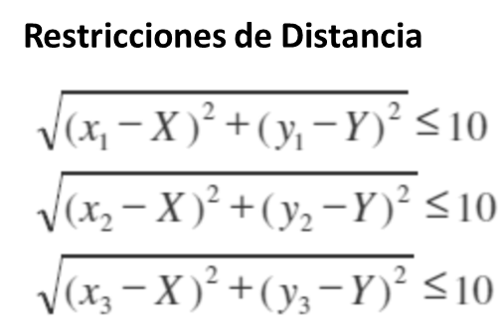
Localidad | Eje X | Eje Y | Variables de Decisión |  |  | Función Objetivo
Bucaramanga | -5 | 10 | X_ant | Y_ant |  | Distancia_1 | 10.00 | <= | 10
Girón | 2 | 1 | 2.3388147883 | 3.2073090119 |  | Distancia_2 | 2.23 | <= | 10
Floridablanca | 10 | 5 |  |  |  | Distancia_3 | 7.87 | <= | 10
 |  |  |  |  | FO(MIN) | Sumatoria | 20.10

